GIA CONG ACRYLIC

CÔNG TY TNHH GỖ GERVIN
Địa chỉ: Xóm 3, Hưng Thịnh, Hưng Nguyên, Nghệ An
Điện thoại: 0835.021.368 - Email: contact@gervinwood.com
WWW.GERVINWOOD.COM

 |  |  |  |  |  | BÁO GIÁ KIÊM ĐƠN ĐẶT HÀNG
 |  |  |  |  |  | Ngày 5 tháng 5 năm 2026 |  |  |  |  | Ngày giờ chốt đơn: | 05/05/2026
 |  |  |  |  |  | Số phiếu: | L2345 |  |  |  | Số ngày phải giao từ lúc chốt đơn: | 3
 |  | Khách hàng: KH0663 - NT Tuấn (0973337761) |  |  |  |  |  |  |  |  | Ngày giờ phải giao hàng: | 08/05/2026
 |  | Địa chỉ: 02 Đồng Môn, Thanh Tiến, Đồng Môn, TP Hà Tĩnh (0973337761)
 |  | Chính sách KH: Miễn phí gia công ô kính và CNC; Tặng kèm kính giá bát
 |  | Công ty TNHH Gỗ GERVIN xin cảm ơn quý khách hàng đã tin dùng sản phẩm của chúng tôi và xin được báo giá như sau:
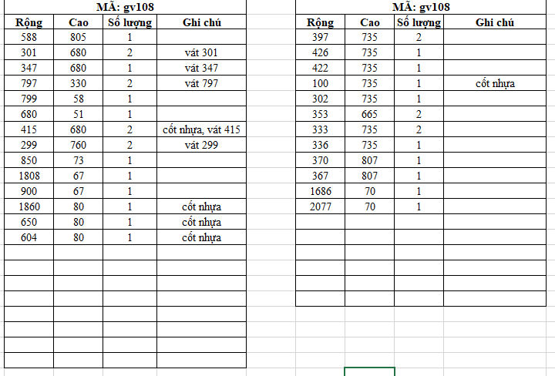
Stt | Mã hàng | Tên hàng hóa, dịch vụ | Kích thước (mm) |  | Số lượng | Cạnh vát | Chiều vân | Cánh (m2) | Thanh phào (m) | Đơn giá | Thành tiền | GHI CHÚ | Kính đố 70 hèm s5r10 | CNC như hình vẽ
 |  |  | Cao (chiều vân gỗ) | Rộng |  |  |  |  |  |  |  |  | Vát | Vân dọc
I |  | Acrylic màu 1 |  |  | 27 |  |  | 5.88 | 0.68
1 | GV108.TP | Cốt MDF chống ẩm 17mm, 1 mặt Acrylic GV108 nhũ chống xước cao, 1 mặt acrylic chống cong vênh trắng bóng | 805 | 588 | 1 |  |  | 0.47 |  | 1,330,000 | 629,542 |  | 588
2 | GV108.TP |  | 680 | 301 | 2 | Vát 301 |  | 0.41 |  | 1,330,000 | 544,449 |  | 301
3 | GV108.TP |  | 680 | 347 | 1 | Vát 347 |  | 0.24 |  | 1,330,000 | 313,827 |  | 347
4 | GV108.TP |  | 330 | 797 | 2 | Vát 797 |  | 0.53 |  | 1,330,000 | 699,607 |  | 797
5 | GV108.TP |  | 799 | 58 | 1 |  |  | 0.05 |  | 1,330,000 | 61,635 |  | 58
6 | GV108.TP |  | 680 | 51 | 1 |  |  |  | 0.68 | 100,000 | 68,000 |  | 51
7 | GV108.TP |  | 760 | 299 | 2 | Vát 299 |  | 0.45 |  | 1,330,000 | 604,458 |  | 299
8 | GV108.TP |  | 850 | 73 | 1 |  |  | 0.06 |  | 1,330,000 | 82,527 |  | 73
9 | GV108.TP |  | 1808 | 67 | 1 |  |  | 0.12 |  | 1,330,000 | 161,111 |  | 67
10 | GV108.TP |  | 900 | 67 | 1 |  |  | 0.06 |  | 1,330,000 | 80,199 |  | 67
11 | GV108.TP |  | 735 | 397 | 2 |  |  | 0.58 |  | 1,330,000 | 776,175 |  | 397
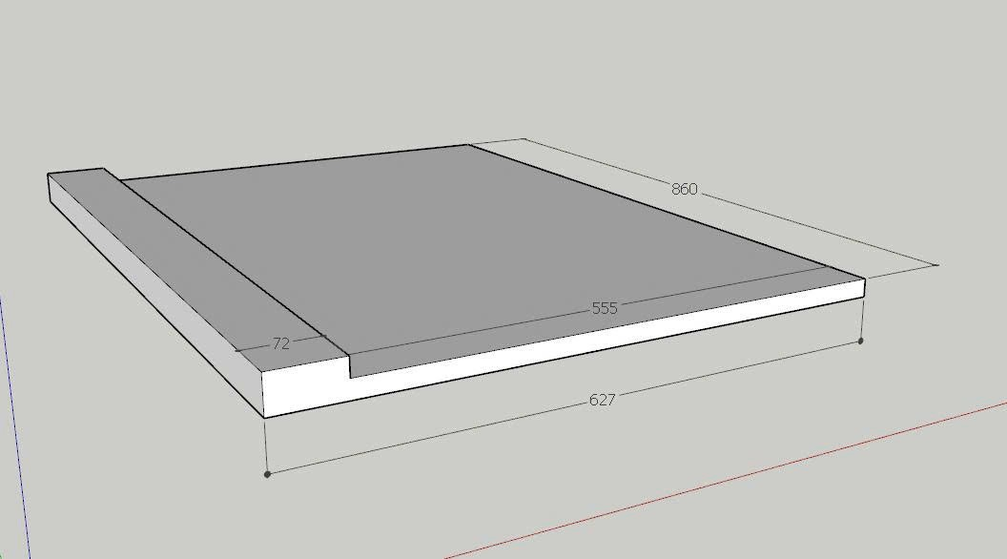
12 | GV108.TP |  | 735 | 426 | 1 |  |  | 0.31 |  | 1,330,000 | 416,436 |  | 426
13 | GV108.TP |  | 735 | 422 | 1 |  |  | 0.31 |  | 1,330,000 | 412,526 |  | 422
14 | GV108.TP |  | 735 | 302 | 1 |  |  | 0.22 |  | 1,330,000 | 295,220 |  | 302
15 | GV108.TP |  | 665 | 353 | 2 |  |  | 0.47 |  | 1,330,000 | 624,422 |  | 353
16 | GV108.TP |  | 735 | 333 | 2 |  |  | 0.49 |  | 1,330,000 | 651,048 |  | 333
17 | GV108.TP |  | 735 | 336 | 1 |  |  | 0.25 |  | 1,330,000 | 328,457 |  | 336
18 | GV108.TP |  | 807 | 370 | 1 |  |  | 0.30 |  | 1,330,000 | 397,125 |  | 370
19 | GV108.TP |  | 807 | 367 | 1 |  |  | 0.30 |  | 1,330,000 | 393,905 |  | 367
20 | GV108.TP |  | 1686 | 70 | 1 |  |  | 0.12 |  | 1,330,000 | 156,967 |  | 70
21 | GV108.TP |  | 2077 | 70 | 1 |  |  | 0.15 |  | 1,330,000 | 193,369 |  | 70
22 | GV108.TP |  | 860 | 627 | 1 |  |  | 0.54 |  | 1,330,000 | 717,163 | Tấm giả dày | 627
22 | GV108.TP |  | 860 | 72 | 1 |  |  | 0.06 |  | 1,330,000 | 82,354 | Thanh tạo dày | 72
II |  | Acrylic màu 2 |  |  | 6 |  |  | 0.56 | 0.00
1 | GV108.TP.PVC | Cốt nhựa 17mm, 1 mặt Acrylic GV108 nhũ chống xước cao, 1 mặt acrylic chống cong vênh trắng bóng | 680 | 415 | 2 | Vát 415 |  | 0.56 |  | 1,550,000 | 874,820 |  | 415
2 | GV108.TP.PVC |  | 1860 | 80 | 1 |  |  | 0.15 |  | 1,550,000 | 230,640 |  | 80
3 | GV108.TP.PVC |  | 650 | 80 | 1 |  |  | 0.05 |  | 1,550,000 | 80,600 |  | 80
4 | GV108.TP.PVC |  | 604 | 80 | 1 |  |  | 0.05 |  | 1,550,000 | 74,896 |  | 80
5 | GV108.TP.PVC |  | 735 | 100 | 1 |  |  | 0.07 |  | 1,550,000 | 113,925 |  | 100
 |  |  |  |  | 33 |  |  | 6.45 | 0.68
 |  | Công giả dày | MD |  |  |  |  | 0.86 |  | 35,000 | 30,100
 |  |  |  |  |  |  |  |  |  | TỔNG TIỀN HÀNG: | 10,096,000
 |  |  |  |  |  |  |  |  |  | Công nợ: | 16,014,000
 |  |  |  |  |  |  |  |  |  | Đã CK: | 16,014,000
 |  |  |  |  |  |  |  |  |  | Còn lại: | 10,096,000
Lưu ý:
 |  | + Khách hàng phải kiểm tra và xác nhận đã nhận đầy đủ số lượng, tình trạng bên ngoài của hàng như hàng không bị xước hoặc hư hỏng.
 |  | + Nếu khách hàng nhận hàng mà không kiểm tra hoặc bỏ qua bước kiểm tra và ký nhận thì bên cung cấp hàng không chịu trách nhiệm về việc hư hỏng hay thiếu sót hàng tính từ thời điểm giao xong hàng.

 |  | XÁC NHẬN BÊN MUA HÀNG |  |  |  | NGƯỜI CHÀO GIÁ |  |  |  | KẾ TOÁN XÁC NHẬN
 | Ngày………….đã nhận đủ số lượng và đã kiểm tra hàng không bị xước hoặc hư hỏng. |  |  |  |  | (Ký, ghi rõ họ tên) |  |  |  | (Ký, ghi rõ họ tên)
 |  | (Ký, ghi rõ họ tên)
 |  |  |  |  |  |  |  |  |  |  |  |  |  |  | #REF! | #REF! | 1 | 2 | 3 | 4 | 5 | 6 | 7 | 8 | 9 | 10 | 11 | 12
1 |  | Đơn giá trên chưa bao gồm VAT. Đúng sai ±1 mm. |  |  |  |  |  |  |  |  |  |  |  |  |  |  | #REF! | #REF! | #REF! | #REF! | #REF! | #REF! | #REF! | #REF! | #REF! | #REF! | #REF! | #REF!
2 |  | Ứng trước 50% tiền đơn hàng gia công, thanh toán 50% còn lại trước khi lấy hàng tại kho, giao hàng tại nhà máy bên bán sau 2 đến 3 ngày.
3 |  | Khi mua tấm Quý khách vui lòng thanh toán 100% tiền hàng trước khi chuyển hàng ra khỏi kho bên bán.
4 |  | Quý khách có thể thanh toán bằng tiền mặt hoặc chuyển khoản vào một trong các tài khoản sau:
5 |  | Bảo hành cong vênh, bong tróc 12 tháng, bảo trì vĩnh viễn. Không bảo hành mối và ngập nước. |  |  |  |  |  |  |  |  |  |  |  |  |  |  | #REF! | #REF! | #REF! | #REF! | #REF! | #REF! | #REF! | #REF! | #REF! | #REF! | #REF! | ®ång

LENH GIA CONG TAM
CÔNG TY TNHH GỖ GERVIN
Địa chỉ: Xóm 3, Hưng Thịnh, Hưng Nguyên, Nghệ An
Điện thoại: 0967.181.786 - Email: contact@gervinwood.com
WWW.GERVINWOOD.COM

 |  |  |  |  | LỆNH GIA CÔNG TẤM
 |  |  |  |  | Ngày 5 tháng 5 năm 2026
 |  |  |  |  | Số phiếu: | L2345
 | Khách hàng: KH0663 - NT Tuấn (0973337761)
 | Địa chỉ: 02 Đồng Môn, Thanh Tiến, Đồng Môn, TP Hà Tĩnh (0973337761)
 | Đề nghị BP Kỹ thuật gia công các sản phẩm dưới đây:
STT | TÊN HÀNG HÓA | Kích thước (mm) |  | Số lượng | CẠNH VÁT | Chiều vân | Số mét dán thẳng (m) | Số mét dán vát (m) | Số mét vuông (m2) | GHI CHÚ
 |  | Cao (chiều vân gỗ) | Rộng
I | Acrylic màu 1 |  |  | 27 |  |  | 53.87 | 8.57 | 5.92
1 | Cốt MDF chống ẩm 17mm, 1 mặt Acrylic GV108 nhũ chống xước cao, 1 mặt acrylic chống cong vênh trắng bóng | 805 | 588 | 1 | 0 | 0 | 2.20 | 0.59 | 0.47 | -
2 | 0 | 680 | 301 | 2 | Vát 301 | 0 | 3.32 | 0.60 | 0.41 | -
3 | 0 | 680 | 347 | 1 | Vát 347 | 0 | 1.71 | 0.35 | 0.24 | -
4 | 0 | 330 | 797 | 2 | Vát 797 | 0 | 2.91 | 1.59 | 0.53 | -
5 | 0 | 799 | 58 | 1 | 0 | 0 | 1.66 | 0.06 | 0.05 | -
6 | 0 | 680 | 51 | 1 | 0 | 0 | 1.41 | 0.05 | 0.03 | -
7 | 0 | 760 | 299 | 2 | Vát 299 | 0 | 3.64 | 0.60 | 0.45 | -
8 | 0 | 850 | 73 | 1 | 0 | 0 | 1.77 | 0.07 | 0.06 | -
9 | 0 | 1808 | 67 | 1 | 0 | 0 | 3.68 | 0.07 | 0.12 | -
10 | 0 | 900 | 67 | 1 | 0 | 0 | 1.87 | 0.07 | 0.06 | -
11 | 0 | 735 | 397 | 2 | 0 | 0 | 3.73 | 0.79 | 0.58 | -
12 | 0 | 735 | 426 | 1 | 0 | 0 | 1.90 | 0.43 | 0.31 | -
13 | 0 | 735 | 422 | 1 | 0 | 0 | 1.89 | 0.42 | 0.31 | -
14 | 0 | 735 | 302 | 1 | 0 | 0 | 1.77 | 0.30 | 0.22 | -
15 | 0 | 665 | 353 | 2 | 0 | 0 | 3.37 | 0.71 | 0.47 | -
16 | 0 | 735 | 333 | 2 | 0 | 0 | 3.61 | 0.67 | 0.49 | -
17 | 0 | 735 | 336 | 1 | 0 | 0 | 1.81 | 0.34 | 0.25 | -
18 | 0 | 807 | 370 | 1 | 0 | 0 | 1.98 | 0.37 | 0.30 | -
19 | 0 | 807 | 367 | 1 | 0 | 0 | 1.98 | 0.37 | 0.30 | -
20 | 0 | 1686 | 70 | 1 | 0 | 0 | 3.44 | 0.07 | 0.12 | -
21 | 0 | 2077 | 70 | 1 | 0 | 0 | 4.22 | 0.07 | 0.15 | -
II | Acrylic màu 2 |  |  | 6 |  |  | 13.94 | 1.80 | 1.43 | -
1 | Cốt nhựa 17mm, 1 mặt Acrylic GV108 nhũ chống xước cao, 1 mặt acrylic chống cong vênh trắng bóng | 680 | 415 | 2 | Vát 415 | 0 | 3.55 | 0.83 | 0.56 | -
2 | 0 | 1860 | 80 | 1 | 0 | 0 | 3.80 | 0.08 | 0.15 | -
3 | 0 | 650 | 80 | 1 | 0 | 0 | 1.38 | 0.08 | 0.05 | -
4 | 0 | 604 | 80 | 1 | 0 | 0 | 1.29 | 0.08 | 0.05 | -
5 | 0 | 735 | 100 | 1 | 0 | 0 | 1.57 | 0.10 | 0.07 | -
22 | 0 | 860 | 627 | 1 | 0 | 0 | 2.35 | 0.63 | 0.54 | Tấm giả dày

 | Bên giao lệnh |  | Kế toán |  |  | Kỹ thuật |  |  |  | Quản đốc/P.QĐ
 | (Ký, ghi rõ họ tên) | (Ký, ghi rõ họ tên) |  |  |  | (Ký, ghi rõ họ tên) |  |  |  | (Ký, ghi rõ họ tên)

